Loss e Accuracy
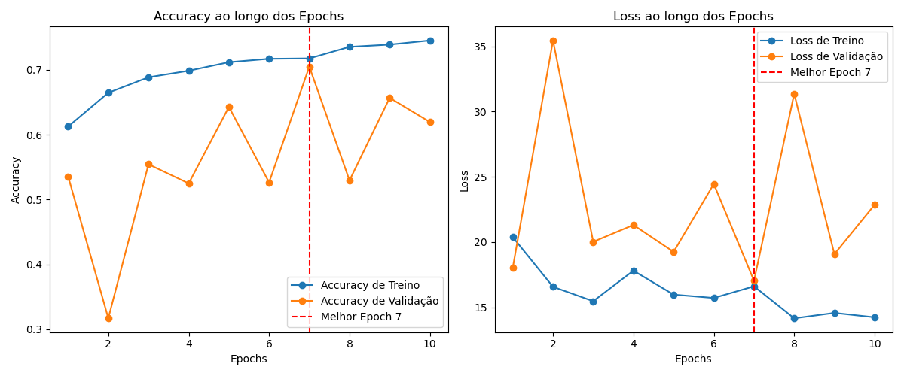

Matriz Confusão
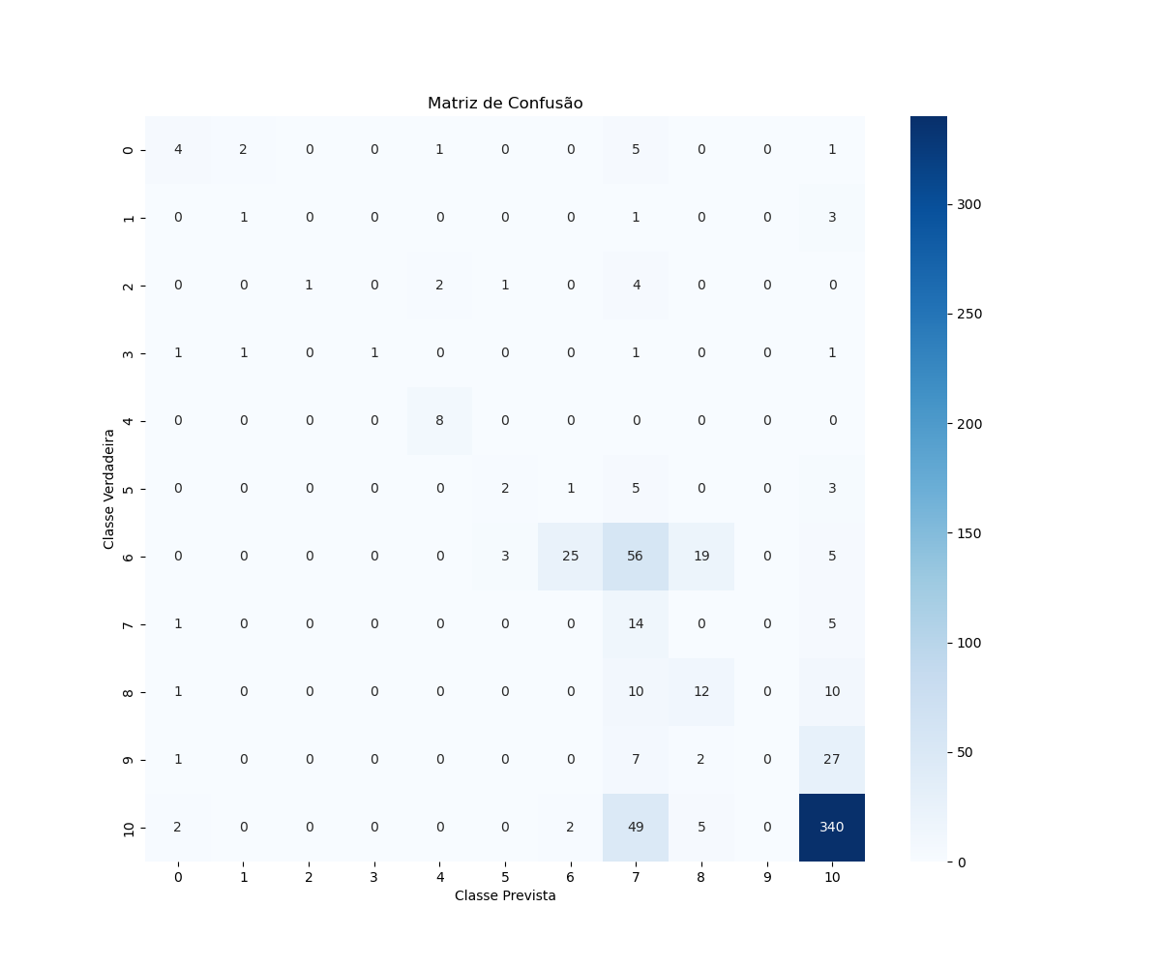

Accuracy
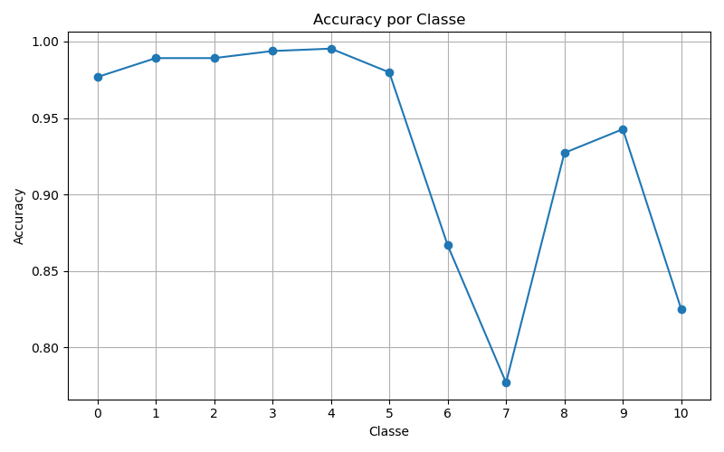

Precision
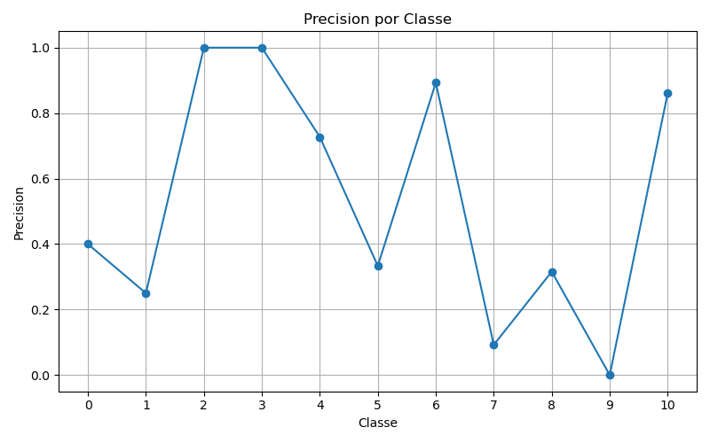

Recall
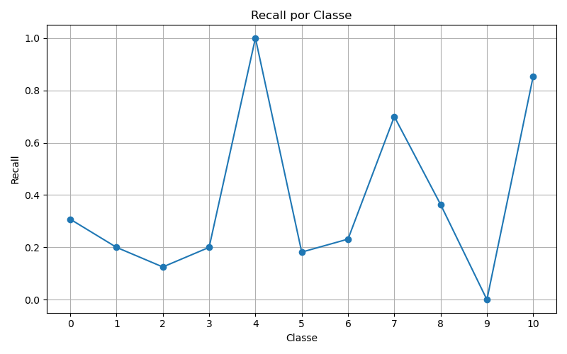

F1
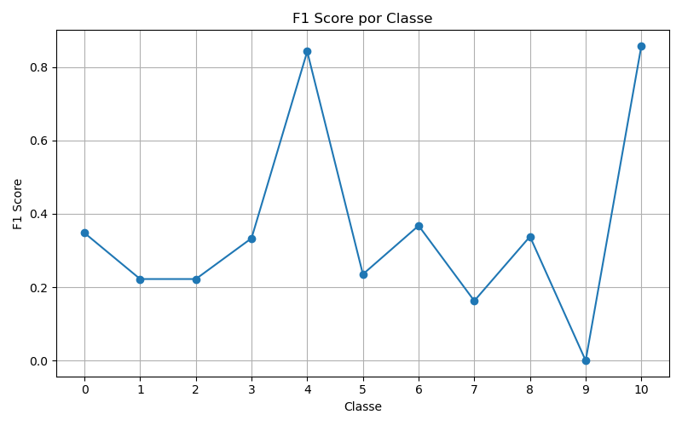

ROC
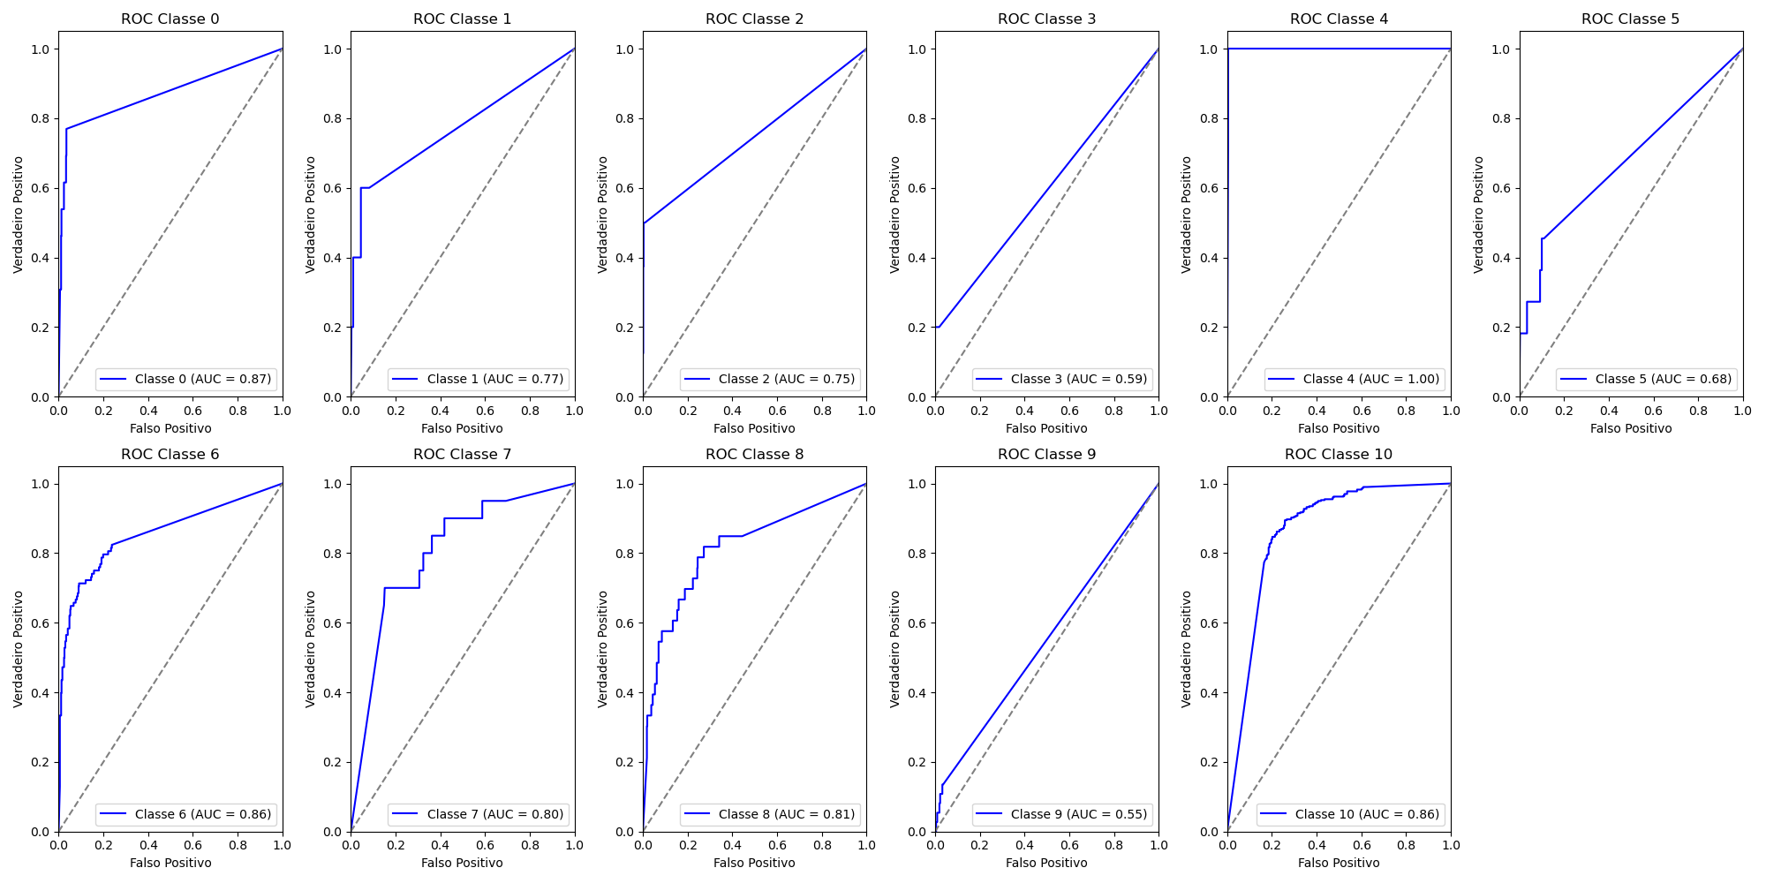
Classe | AUC
0 | 0.87
1 | 0.77
2 | 0.75
3 | 0.59
4 | 1
5 | 0.68
6 | 0.86
7 | 0.8
8 | 0.81
9 | 0.55
10 | 0.86
 | 1

